売土地
１．土 地 |  |  | 社内管理項目 |  |  |  |  |  |  |  |  |  |  |  |  | 物件番号

～建築条件はございません。～
お好きなハウスメーカーや工務店で建築用地としてご検討ください。
 |  |  |  |  |  |  |  |  |  | 物件種目 | 売地 |  |  |  |  |  |  |  |  |  | 最適用途 |  |  | 住宅用地

 |  |  |  |  |  |  |  |  |  | 価格 | 総額 |  | 1,080.00 |  |  |  |  |  | 万円 |  | ㎡単価 |  |  | 32.1 |  |  |  | 万円

◆海まで徒歩1分の立地！
◆２階からは海が望めるお家が建築可能です。
◆現況更地
◆土地面積：約３３.６３坪
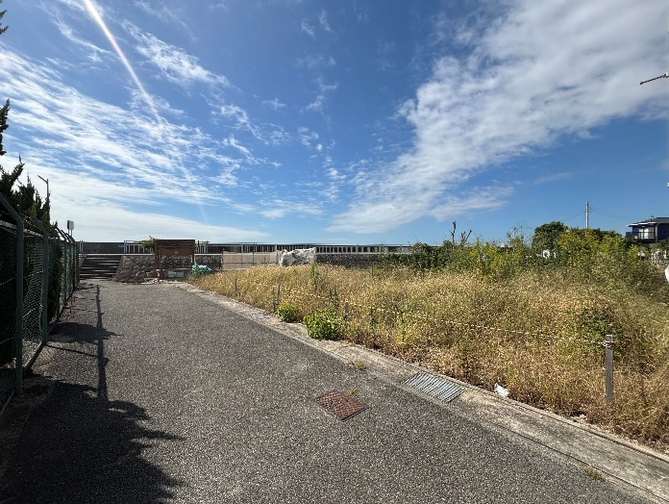
 |  |  |  |  |  |  |  |  |  | 所在地 | 明石市魚住町西岡46-5

 |  |  |  |  |  |  |  |  |  | 交通 | 山陽電鉄本線 |  |  |  |  |  |  | 山陽魚住 |  |  |  |  |  |  | 駅 | 徒歩 | 10 |  | 分

 |  |  |  |  |  |  |  |  |  |  |  |  |  |  | バス |  |  |  | 分 |  |  |  |  |  | 停 | 徒歩 |  |  | 分

対象不動産南側すぐに
海岸沿いの遊歩道があり、浜辺に出ることが可能
↓↓↓
 |  |  |  |  |  |  |  |  |  | 土地面積 (私道含まず) | 公簿 |  | 111.18 |  |  |  |  | ㎡ |  | 地目 |  |  | 宅地
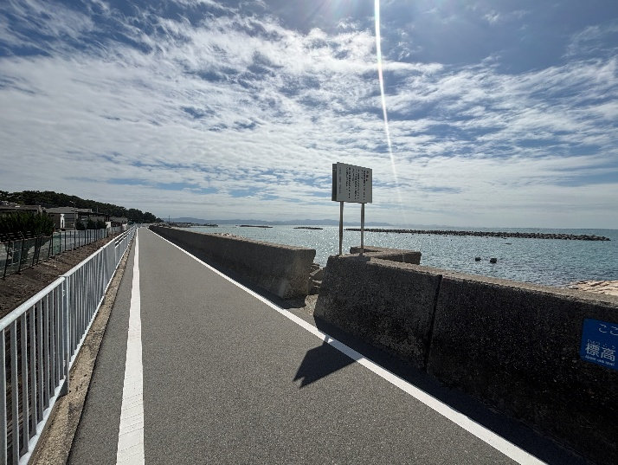
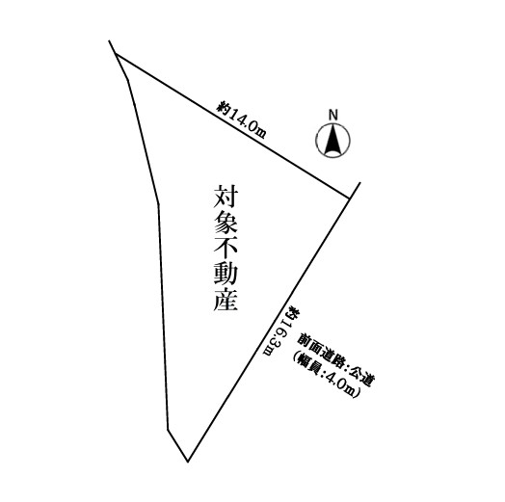
 |  |  |  |  |  |  |  |  |  | 私道負担 |  |  |  |  |  |  |  | ㎡ |  | 地勢 |  |  | 平坦

 |  |  |  |  |  |  |  |  |  | セットバック |  |  |  |  |  |  |  | m |  | 建築条件 |  |  | 無

 |  |  |  |  |  |  |  |  |  | 接道状況 | 種別 | 公道 |  | 位置 指定 | 無 |  | 接面 | 約16.3 |  |  | ｍ | 方向 | 南東 |  | 幅員 | 4.0 |  | ｍ

 |  |  |  |  |  |  |  |  |  |  | 種別 |  |  | 位置 指定 |  |  | 接面 |  |  |  | ｍ | 方向 |  |  | 幅員 |  |  | ｍ
 |  |  |  |  |  |  |  |  |  | （一方）
 |  |  |  |  |  |  |  |  |  |  | 種別 |  |  | 位置 指定 |  |  | 接面 |  |  |  | ｍ | 方向 |  |  | 幅員 |  |  | ｍ

 |  |  |  |  |  |  |  |  |  | 都市計画 | 市街化区域 |  |  |  |  |  |  |  | 国土法届出 |  |  | 不要

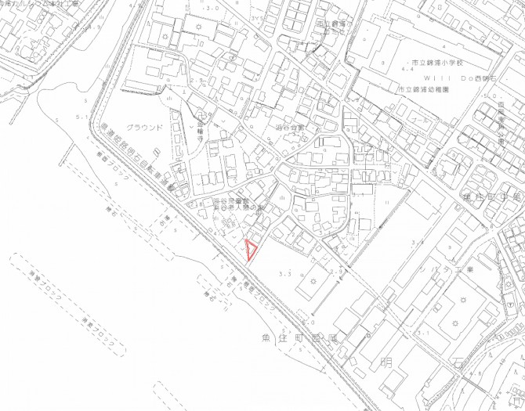
 |  |  |  |  |  |  |  |  |  | 用途地域 | 第一種住居地域 |  |  |  |  |  |  |  | 地域地区 |  |  | 第4種高度地区

 |  |  |  |  |  |  |  |  |  | 建ぺい率 | 60 |  |  |  |  |  | ％ |  | 容積率 |  |  | 200 |  |  |  |  |  | ％

 |  |  |  |  |  |  |  |  |  | その他 法令上の 制限 | 宅地造成等工事規制区域 建築基準法第22条指定区域

 |  |  |  |  |  |  |  |  |  | 設備・条件

 |  |  |  |  |  |  |  |  |  | 現況 | 更地 |  |  |  |  |  |  |  | 引渡時期 |  |  | 相談 |  |  |  | （ ）

 |  |  |  |  |  |  |  |  |  | 備考

 | 株式会社ホーム・スタイル |  |  |  |  | TEL | 078-706-2000 | 取引態様 | 専任 |  |  |  |  | 担当者 |  |  | 特記事項
 |  |  |  |  |  |  |  |  |  |  |  |  |  | 谷口 健太 |  |  | 物件の詳細は担当まで【080-4560-2555】
 |  |  |  |  |  | FAX | 078-706-2010 | 広 告 | 広告可要連絡

 | 宅建免許 | 兵庫県知事（2）第401531号 | Email | fudousan@homestyle21.jp
 | 保証協会 | （公社）全国宅地建物取引業保証協会 | H P | https://www.homestyle21.jp/ |  |  |  | 報 酬 | 分かれ
 | 所属協会 | （一社）兵庫県宅地建物取引業協会 | 所在地 | 655-0034 | 兵庫県神戸市垂水区仲田1丁目7番27-1号

